log file设计说明
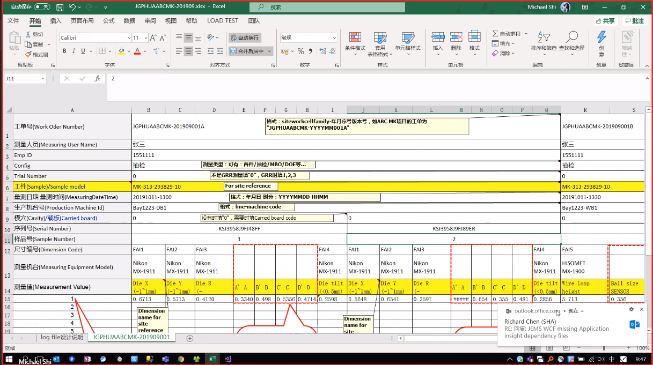
此页说明不作为log file一部分，只是对这个log file的设计做一些说明： 1，因为不能一个工单放多台生产机台，所以我还是希望在一个sheet里可以放多个工单（每一个工单放一台生产机台），今天上午也有谈过一下这个问题，应该可以实现的，我在log file 格式内容的工单号中后缀加字母作为版本区分不同工单号以区分不同机器。因为这样放便于我这边的操作及管理，比较直观且不容易漏； 2，Log file 中内容我用“END”作了终止读取，只要系统程序读取到这个，就不用继续读取了； 3，log file sheet 的命名我这里写得是“JGPHUAABCMK-201909001”， 蓝色部分会根据不同项目及时间变化（实际就是我这边自己要记录的大工单号）， 我认为系统程序只要读取到前面的“JGPHUA”就可以进去里面内容进行相关数据的抓取了； 4，文件名目前是根据我们自己管理需要命名（工单号前半部分“JGPHUAABCMK-201909”）, 同样，我认为系统程序只要读取到前面的“JGPHUA”就可以进去里面内容进行相关数据的抓取了；

JGPHUAABCMK-201909001
工单号(Work Oder Number) | JGPHUAABCMK-201909001A |  |  |  |  |  |  |  |  |  |  |  |  |  |  |  | JGPHUAABCMK-201909001B |  |  |  |  |  |  |  |  |  |  |  | End
测量人员(Measuring User Name) | 张三 |  |  |  |  |  |  |  |  |  |  |  |  |  |  |  | 张三 |  |  |  |  |  |  |  |  |  |  |  | End
Emp ID | 1551111 |  |  |  |  |  |  |  |  |  |  |  |  |  |  |  | 1551111 |  |  |  |  |  |  |  |  |  |  |  | End
Config | 抽检 |  |  |  |  |  |  |  |  |  |  |  |  |  |  |  | 抽检 |  |  |  |  |  |  |  |  |  |  |  | End
Trial Number | 0 |  |  |  |  |  |  |  |  |  |  |  |  |  |  |  | 0 |  |  |  |  |  |  |  |  |  |  |  | End
工件(Sample)/Sample model | MK-313-293829-10 |  |  |  |  |  |  |  |  |  |  |  |  |  |  |  | MK-313-293829-10 |  |  |  |  |  |  |  |  |  |  |  | End
量测日期 量测时间(MeasuringDateTime) | 20191011-1300 |  |  |  |  |  |  |  |  |  |  |  |  |  |  |  | 20191011-1330 |  |  |  |  |  |  |  |  |  |  |  | End
蓝框区域的“END”为该工单横向或纵向结束提示码,代表IT程序不用继续往右和往下读取了
生产机台号(Production Machine Id) | Bay1223-DB1 |  |  |  |  |  |  |  |  |  |  |  |  |  |  |  | Bay1223-WB1 |  |  |  |  |  |  |  |  |  |  |  | End
模穴(Cavity)/载板(Carried board) | 0 |  |  |  |  |  |  |  | 0 |  |  |  |  |  |  |  | 0 |  |  |  |  |  | 0 |  |  |  |  |  | End
样品号（Sample Number） | 1 |  |  |  |  |  |  |  | 2 |  |  |  |  |  |  |  | 1 |  |  |  |  |  | 2 |  |  |  |  |  | End
序列号(Serial Number) | KSJ3958J9FJ48FF |  |  |  |  |  |  |  | KSJ3958J9FJ89ER |  |  |  |  |  |  |  |  |  |  |  |  |  |  |  |  |  |  |  | End
尺寸编号(Dimension Code) | FAI1 | FAI2 | FAI3 |  |  |  |  | FAI4 | FAI1 | FAI2 | FAI3 |  |  |  |  | FAI4 | FAI5 |  |  | FAI6 | FAI7 | FAI8 | FAI5 |  |  | FAI6 | FAI7 | FAI8 | End
测量机台(Measuring Equipment Model) | Nikon MX-1911 | Nikon MX-1911 | Nikon MX-1911 |  |  |  |  | Nikon MX-1911 | Nikon MX-1911 | Nikon MX-1911 | Nikon MX-1911 |  |  |  |  | Nikon MX-1911 | HISOMET MX-1900 |  |  | HISOMET MX-1900 | DAGE4000 GA-3245 | DAGE4000 GA-3245 | HISOMET MX-1900 |  |  | HISOMET MX-1900 | DAGE4000 GA-3245 | DAGE4000 GA-3245 | End
测量值(Measurement Value) | Die X (-1~1mm) | Die Y (-1~1mm) | Die R (-0.5~0.5mm) | A'-A | B'-B | C'-C | D'-D | Die tilt (<0.5mm) | Die X (-1~1mm) | Die Y (-1~1mm) | Die R (-0.5~0.5mm) | A'-A | B'-B | C'-C | D'-D | Die tilt (<0.5mm) | Wire loop height (>2mm) | Ball size SENSOR (0.200~0.400mm) | Ball size PCBA (0.200~0.400mm) | Ball size (0.200~0.400mm) | Wire pull (>5kgf) | Ball shear (>10kgf) | Wire loop height (>2mm) | Ball size SENSOR (0.200~0.400mm) | Ball size PCBA (0.200~0.400mm) | Ball size (0.200~0.400mm) | Wire pull (>5kgf) | Ball shear (>10kgf) | End
1 | 0.6713 | 0.5713 | 0.4120 | 0.3340 | 0.498 | 0.5356 | 0.4714 | 0.2598 | 0.5648 | 0.6541 | 0.3597 | 0.4521 | 0.6541 | 0.3548 | 0.4812 | 0.2856 | 5.713 | 0.356 | 0.252 | 0.304 | 5.713 | 12.800 | 5.213 | 0.406 | 0.242 | 0.324 | 6.913 | 13.700 | End
2 |  |  |  |  |  |  |  |  |  |  |  |  |  |  |  |  | 6.621 | 0.278 | 0.335 | 0.307 | 6.621 | 11.300 | 6.121 | 0.328 | 0.325 | 0.327 | 7.821 | 12.200 | End
3 |  |  |  |  |  |  |  |  |  |  |  |  |  |  |  |  | 6.315 | 0.264 | 0.254 | 0.259 | 6.315 | 13.200 | 5.815 | 0.314 | 0.244 | 0.279 | 7.515 | 14.100 | End
红框区域为FAI4 的原始基础数据存放，通过该区域数据公式计算得出FAI4（FAI3=sum（A'-A,B'-B,C'-C,D'-D）/4-0.2），该区域尺寸编号为空白，系统不用抓取,由我们site自行编写
红框区域为FAI4 的原始基础数据存放，通过该区域数据公式计算得出FAI4（FAI3=sum（A'-A,B'-B,C'-C,D'-D）/4-0.2），该区域尺寸编号为空白，系统不用抓取,由我们site自行编写
红框区域为FAI6 的原始基础数据存放，通过该区域数据公式计算得出FAI6（FAI=AVERAGE（Ball size sensor,Ball size PCBA），该区域尺寸编号为空白，系统不用抓取,由我们site自行编写
红框区域为FAI6 的原始基础数据存放，通过该区域数据公式计算得出FAI6（FAI=AVERAGE（Ball size sensor,Ball size PCBA），该区域尺寸编号为空白，系统不用抓取,由我们site自行编写
4 |  |  |  |  |  |  |  |  |  |  |  |  |  |  |  |  | 6.593 | 0.256 | 0.354 | 0.305 | 6.593 | 15.200 | 6.093 | 0.306 | 0.344 | 0.325 | 7.793 | 16.100 | End
5 |  |  |  |  |  |  |  |  |  |  |  |  |  |  |  |  | 6.635 | 0.246 | 0.398 | 0.322 | 6.635 | 14.200 | 6.135 | 0.296 | 0.388 | 0.342 | 7.835 | 15.100 | End
该区域为尺寸编号的多个测量点，如这里的FAI1对应这里的“1”则实际的尺寸为这两个组合在一起：FAI1-1；如果是FAI5对应这里的10则为：FAI5-10
6 |  |  |  |  |  |  |  |  |  |  |  |  |  |  |  |  | 6.325 | 0.319 | 0.310 | 0.315 | 6.325 | 13.800 | 5.825 | 0.369 | 0.300 | 0.335 | 7.525 | 14.700 | End
7 |  |  |  |  |  |  |  |  |  |  |  |  |  |  |  |  | 6.287 | 0.364 | 0.269 | 0.317 | 6.287 | 12.700 | 5.787 | 0.414 | 0.259 | 0.337 | 7.487 | 13.600 | End
8 |  |  |  |  |  |  |  |  |  |  |  |  |  |  |  |  | 7.069 | 0.298 | 0.315 | 0.307 | 7.069 | 12.800 | 6.569 | 0.348 | 0.305 | 0.327 | 8.269 | 13.700 | End
9 |  |  |  |  |  |  |  |  |  |  |  |  |  |  |  |  | 6.992 | 0.279 | 0.367 | 0.323 | 6.992 | 11.300 | 6.492 | 0.329 | 0.357 | 0.343 | 8.192 | 12.200 | End
10 |  |  |  |  |  |  |  |  |  |  |  |  |  |  |  |  | 6.533 | 0.316 | 0.297 | 0.307 | 6.533 | 13.200 | 6.033 | 0.366 | 0.287 | 0.327 | 7.733 | 14.100 | End
11 |  |  |  |  |  |  |  |  |  |  |  |  |  |  |  |  | 6.571 | 0.294 | 0.268 | 0.281 | 6.571 | 15.200 | 6.071 | 0.344 | 0.258 | 0.301 | 7.771 | 16.100 | End
12 |  |  |  |  |  |  |  |  |  |  |  |  |  |  |  |  | 6.384 | 0.256 | 0.354 | 0.305 | 6.384 | 14.200 | 5.884 | 0.306 | 0.344 | 0.325 | 7.584 | 15.100 | End
13 |  |  |  |  |  |  |  |  |  |  |  |  |  |  |  |  | 6.397 | 0.246 | 0.398 | 0.322 | 6.397 | 13.800 | 5.897 | 0.296 | 0.388 | 0.342 | 7.597 | 14.700 | End
14 |  |  |  |  |  |  |  |  |  |  |  |  |  |  |  |  | 6.512 | 0.319 | 0.310 | 0.315 | 6.512 | 12.700 | 6.012 | 0.369 | 0.300 | 0.335 | 7.712 | 13.600 | End
15 |  |  |  |  |  |  |  |  |  |  |  |  |  |  |  |  | 6.283 | 0.364 | 0.269 | 0.317 | 6.283 | 12.800 | 5.783 | 0.414 | 0.259 | 0.337 | 7.483 | 13.700 | End
16 |  |  |  |  |  |  |  |  |  |  |  |  |  |  |  |  | 6.86 | 0.298 | 0.315 | 0.307 | 6.860 | 11.300 | 6.36 | 0.348 | 0.305 | 0.327 | 8.060 | 12.200 | End
17 |  |  |  |  |  |  |  |  |  |  |  |  |  |  |  |  | 6.999 | 0.279 | 0.367 | 0.323 | 6.999 | 13.200 | 6.499 | 0.329 | 0.357 | 0.343 | 8.199 | 14.100 | End
18 |  |  |  |  |  |  |  |  |  |  |  |  |  |  |  |  | 6.775 | 0.298 | 0.315 | 0.307 | 6.775 | 15.200 | 6.275 | 0.348 | 0.305 | 0.327 | 7.975 | 16.100 | End
19 |  |  |  |  |  |  |  |  |  |  |  |  |  |  |  |  | 6.957 | 0.279 | 0.367 | 0.323 | 6.957 | 14.200 | 6.457 | 0.329 | 0.357 | 0.343 | 8.157 | 15.100 | End
20 |  |  |  |  |  |  |  |  |  |  |  |  |  |  |  |  | 6.703 | 0.316 | 0.297 | 0.307 | 6.703 | 13.800 | 6.203 | 0.366 | 0.287 | 0.327 | 7.903 | 14.700 | End
21 |  |  |  |  |  |  |  |  |  |  |  |  |  |  |  |  | 6.546 | 0.294 | 0.268 | 0.281 | 6.546 | 12.700 | 6.046 | 0.344 | 0.258 | 0.301 | 7.746 | 13.600 | End
End | End | End | End | End | End | End | End | End | End | End | End | End | End | End | End | End | End | End | End | End | End | End | End | End | End | End | End | End | End

